디자인문의
순번 | 내용 | 답변 | 화면ID | 화면명 | 문의날짜
1 | 최소 해상도 1024px 화면 확인 시, 사이드 메뉴가 펼쳐진 상태 기준인지 확인 부탁드립니다 | 업무화면 기준입니다. |  |  | 2026-09-04
2 | - 라디오 버튼 disabled 상태일 때 디자인 추가 필요 - 탭폴더가 콘텐츠 영역 중간에 있을 때 표준 확인 필요 | - disabled 상태 디자인 전달 받은 사항 없음. 공통 디자인은 계속하여 업데이트 될 예정 -> (작업자) readonly 상태로 배치 - 피그마 내 '지사별 매출 실적 관리' 화면 참고 가능 - [4] 영역은 조회영역으로 배치 | RA074M01 | 지사별 매출 실적 관리 | 2026-09-04
3 | 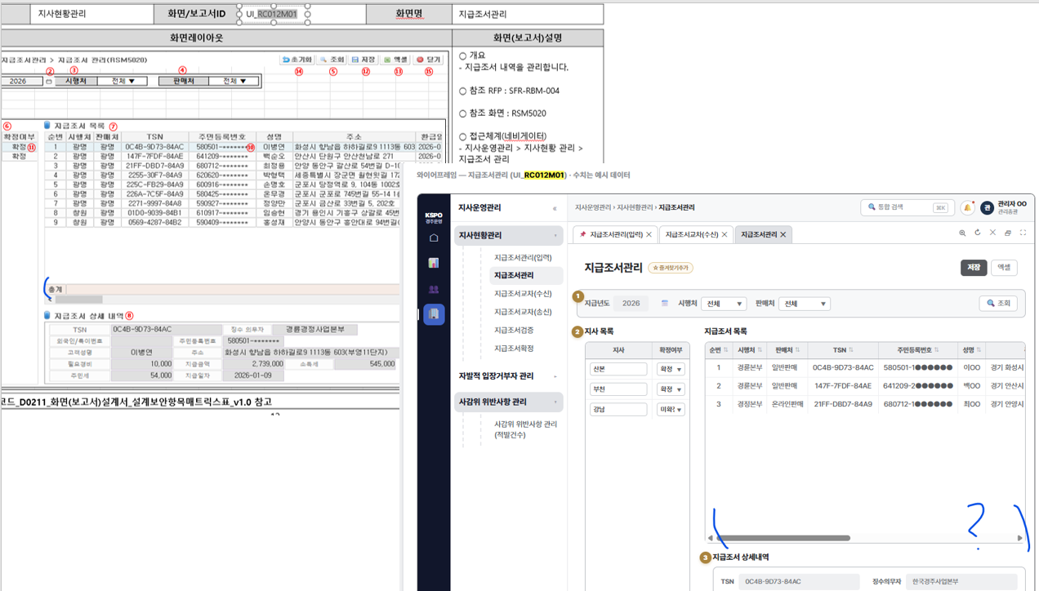 기획서와 설계서의 지급조서 목록 그리드 하단 합계가 상이함. | 화면기획서는 설계서를 기반으로 작성되었으므로 기획서를 기준으로 작업하셔도 무방합니다. 다만, 간단한 사항은 추가하거나 삭제할 수 있으니 누락된 사항은 추가하는 방향이 좋을 것으로 판단됩니다 세부 사항은 상황에 따라 유연하게 판단해 주시고, 기획서와 차이가 너무 크다면 문의해 주세요. | RC012M01 | 지급조서관리 | 2026-09-04
4 | 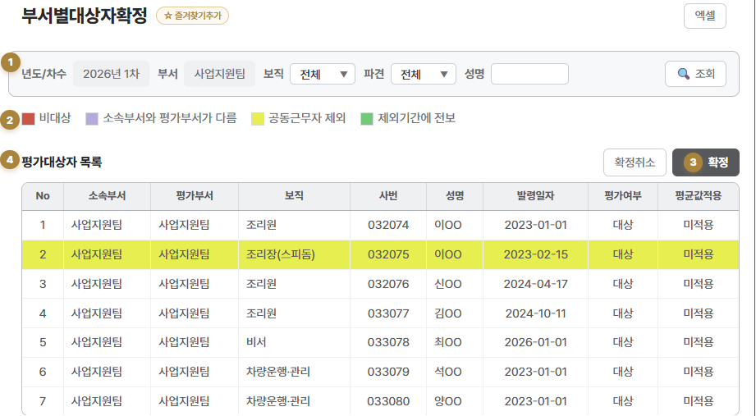 - 범례 UI와 범례 컬러 표시된 그리드 UI 추가 필요 | 디자인 문의 완료. 작업 예정 | RA045M01 | 부서별대상자확정 | 2026-09-04
5
6
7
8
9
10
11
12
13
14
15
16
17
18
19
20
21
22
23
24
25
26
27
28
29
30
31
32
33
34
35
36
37
38
39
40
41
42
43
44
45
46
47
48
49

